Worksheet
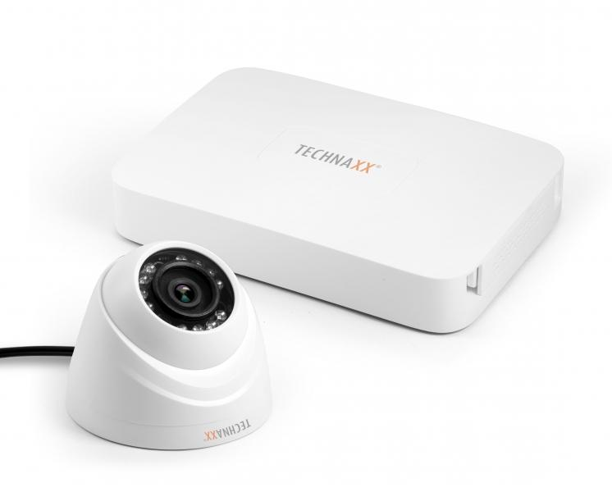
Technaxx Mini Security Kit PRO HD 720P TX-49 HDCVI/Koaxial

Artikelnummer | 4561 |  | VE | 8
EAN | 4260358121260 |  | Stück pro Palette | 128
Zollnummer | 85258900 |  | Lagen Pro Palette | Keine Angabe

Abmessungen - Artikel
Länge(cm) | Breite(cm) | Höhe(cm) | Gewicht(g)
19.3 | 13.8 | 3 | 360

Abmessungen - Artikelverpackung
Länge(cm) | Breite(cm) | Höhe(cm) | Leergewicht(g) | Gewicht(g) Artikel+Verpackung
25.4 | 18.6 | 19.8 | 250 | 2150

Abmessungen - VE Karton (Masterkarton)
Länge(cm) | Breite(cm) | Höhe(cm) | Gewicht(g)
52.9 | 39.3 | 42.7 | 17000

Verpackung - Bestandteile
Rest Zubehör (g) | Papier/Pappe (g) | Styropor (g) | Kunstst. Hohlkörper(g) | Kunstst. Folien(g) | Materialverbunde (g)
0 | 0 | 0 | 0 | 0 | 0

Weiterführende Informationen
Technaxx Reseller Portal

